古城地圖説明
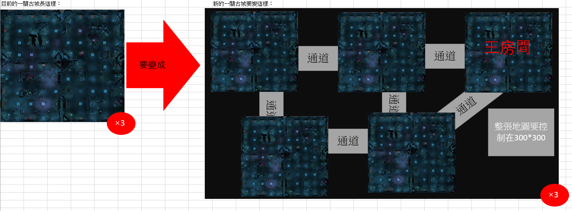

新古城企劃案
一、功能名稱
天璣古城

二、功能説明
玩家與同幫會的成員一起挂機練功的地方
與其他幫會的玩家爭奪資源
地圖深處會有定時出現大怪的房間，以及配套的臨時安全區可以爭奪
有時間限制，沒有時間會强制傳送出去，可以使用道具增加時間

三、功能流程圖
打怪，有時間限制，沒時間就傳送出去

進入遊戲
活動介面
選一關古城

使用古城火把
增加打怪時間1h

四、功能主要大綱
天璣古城進入
天璣古城介面
天璣古城規則

五、功能主要内容

天璣古城進入

主介面進入

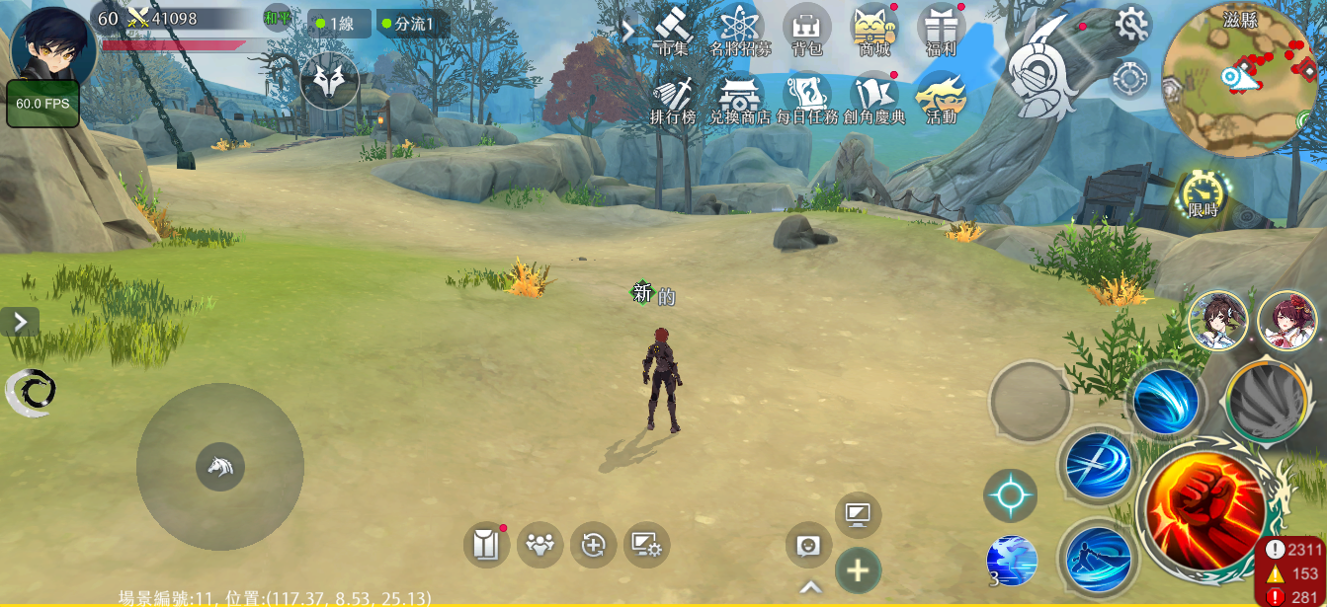
1

 |  |  |  | 1 | 點擊主介面活動按鍵

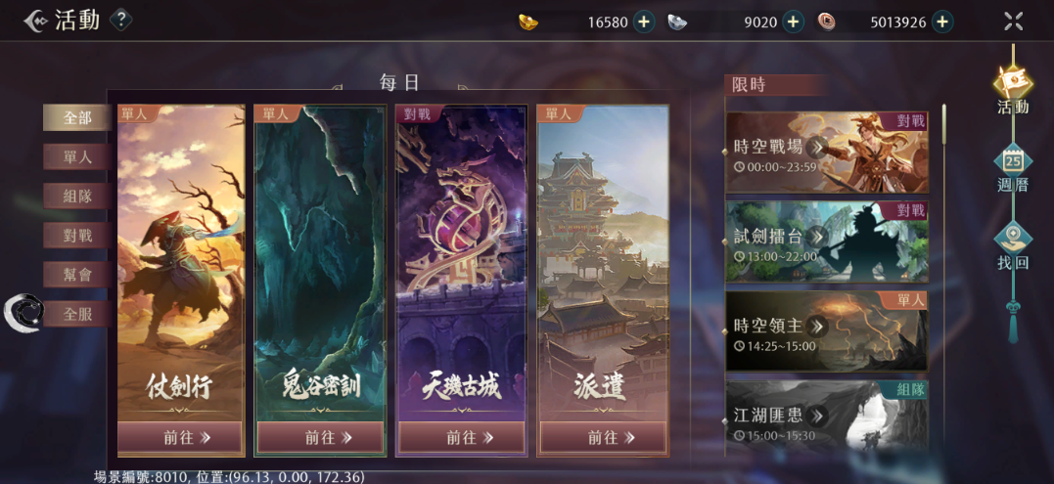

2

 |  |  |  | 2 | 選擇天璣古城

幫會領地進入

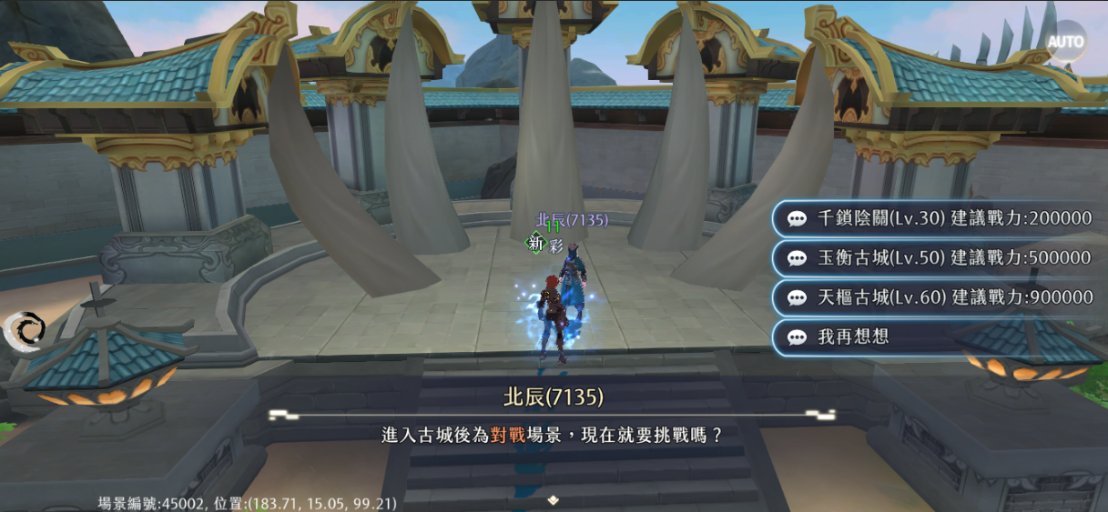

1
 |  |  |  | 1 | 在幫會領地與NPC對話（原本的古城NPC會刪掉）

天璣古城介面

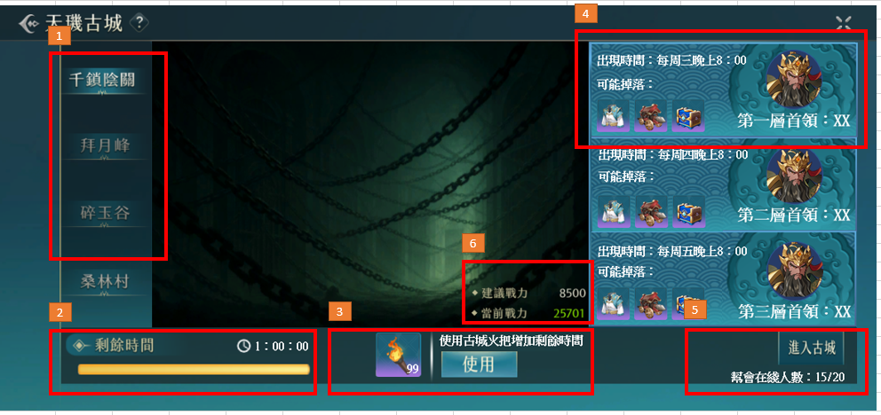
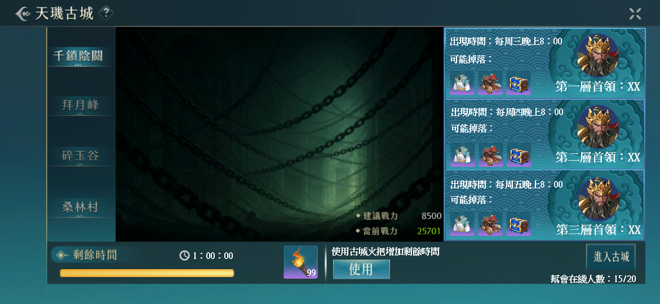
4
1
 |  |  |  | 1 | 古城列表，選中的會亮

 |  |  |  | 2 | 進入古城的時長有限制，沒有時間會傳送出場景，周日跨日清空時間

 |  |  |  | 3 | 可以使用道具增加1h時間

 |  |  |  | 4 | 顯示每一層的首領，出現時間和可能掉落的物品

 |  |  |  | 5 | 顯示幫會在這關練功人數/全部人數

 |  |  |  | 6 | 建議戰力和當前戰力，當前戰力大於等於建議戰力是綠色，小於是紅色
6

2
3
5

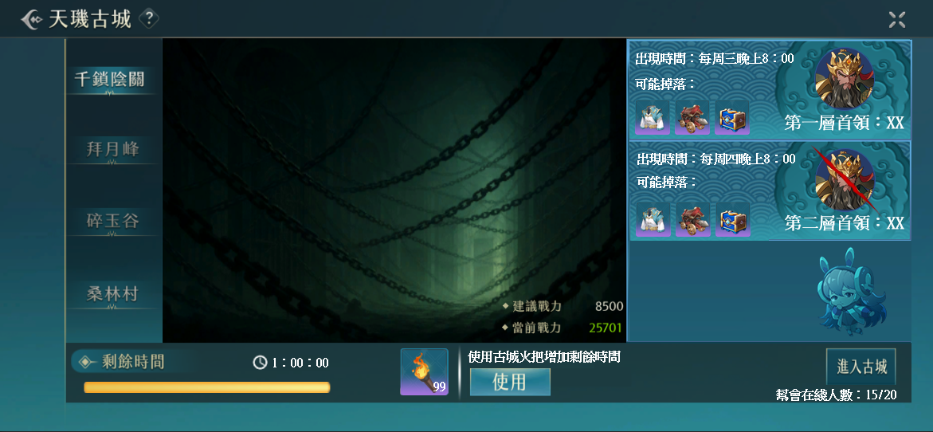

7

 |  |  |  | 7 | 首領被打死的特殊顯示，特殊顯示會在周日跨日消失
8
 |  |  |  | 8 | 沒有或者需要隱藏首領的顯示規則

天璣古城規則

組隊規則



1

 |  |  |  | 1 | 當不同的幫會玩家組隊，點擊進入古城時，會出現提示告知無法進入

 |  |  |  | 2 | 在古城内，根據幫會區分玩家陣營，只有不同幫會的玩家才可以互相攻擊

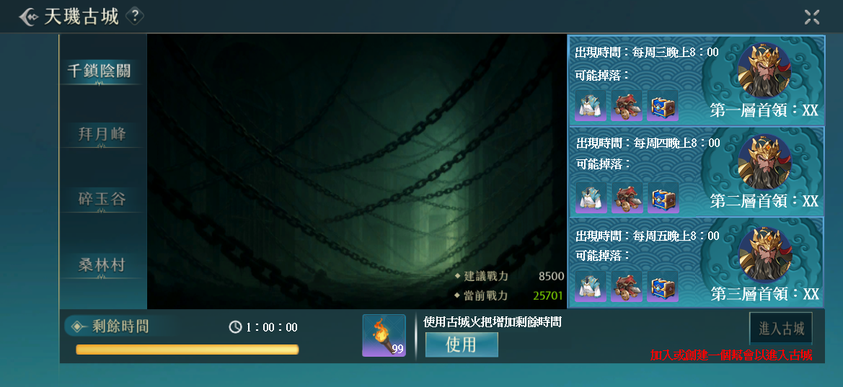

3

 |  |  |  | 3 | 沒有幫會的玩家可以通過活動欄跳轉到這個介面，但是按鍵是灰色的

地圖規則

 |  | 1 | 左圖是一層古城的地圖，一關古城有三層

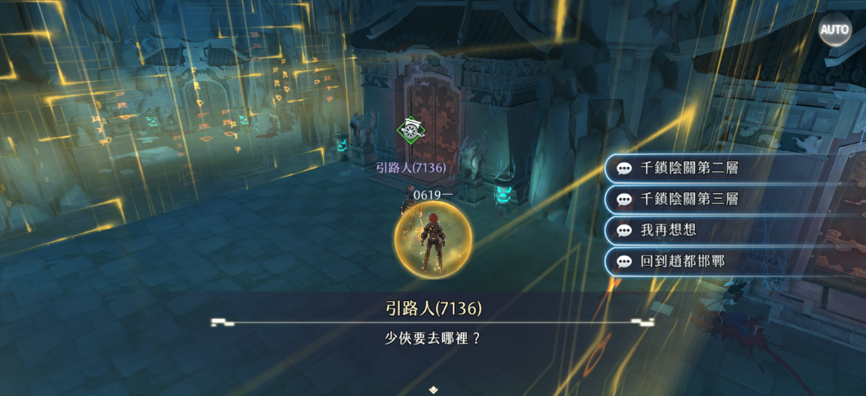

2
 |  |  |  | 2 | 玩家進入古城後的安全區，可以選擇傳送到2層或者3層

顯示規則

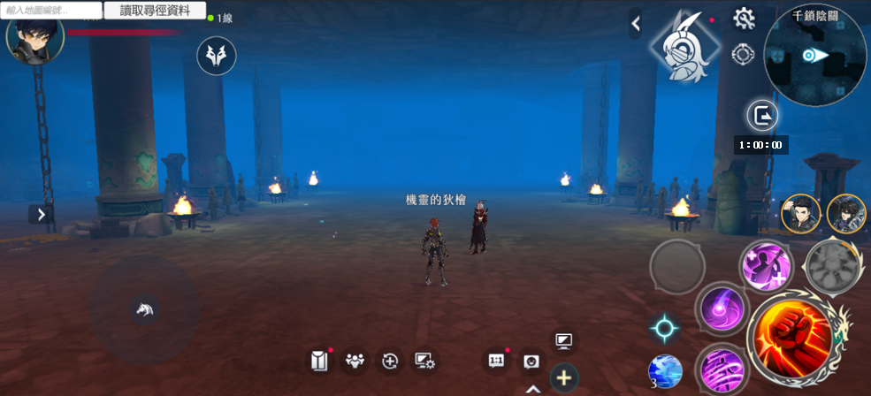

1

 |  |  |  | 1 | 顯示剩餘時間，玩家可以在背包使用古城火把增加剩餘時間

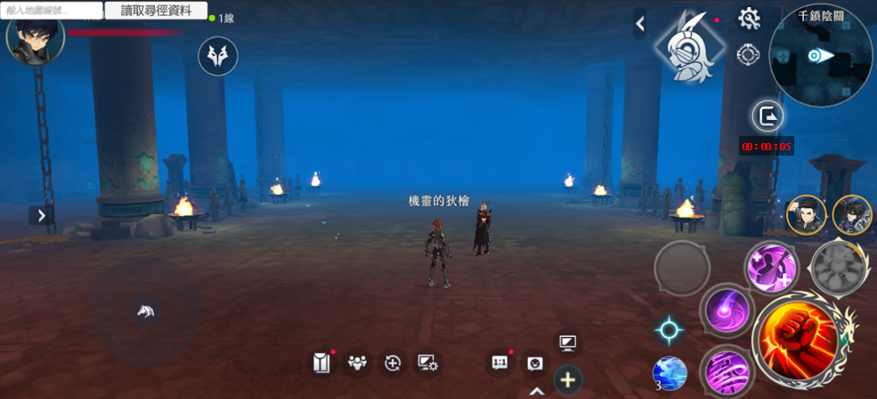

2

 |  |  |  | 2 | 剩餘時間少於5min會顯示紅色，歸零會傳送出場景，也可以自行提前離開場景

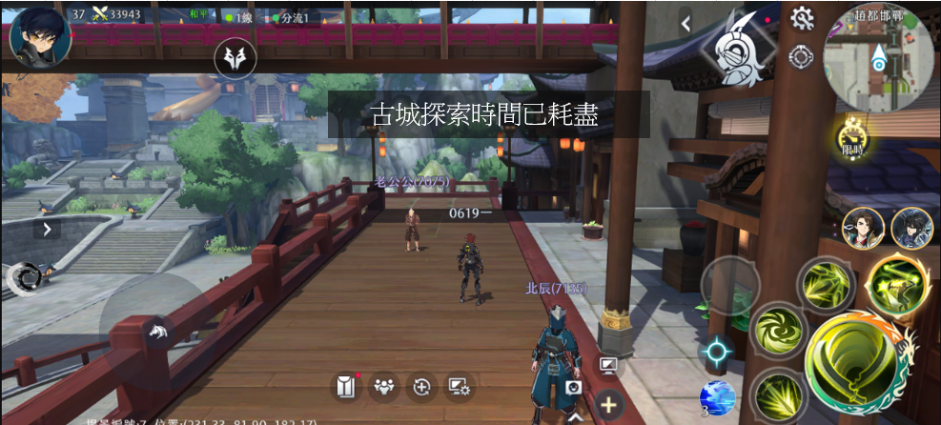

 |  |  |  | 3 | 時間歸零傳送出場景時會有中央訊息説明

打王前的規則——臨時安全區

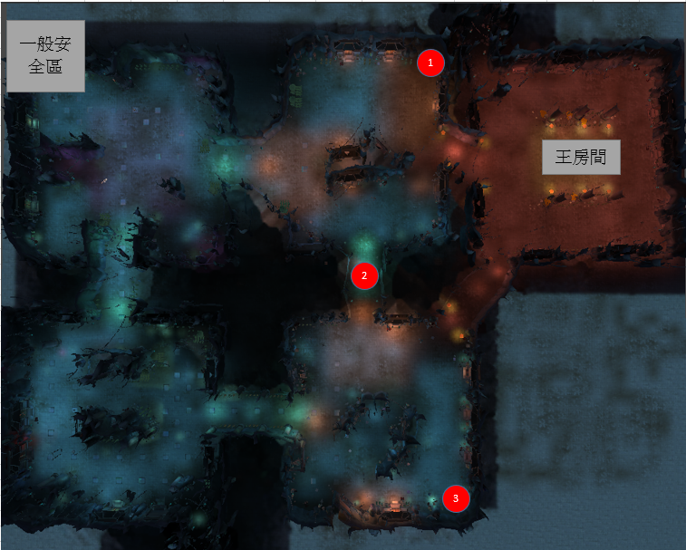
1
 | 1 | 王出現前30min，會在固定的幾個地方出現安全區怪物
 |  | 這個怪物死後，會變成尾刀玩家所屬幫會的臨時安全區，這個幫會的玩家死後可以選擇從臨時安全區復活
 |  | 其餘玩家可以進入其他幫會的臨時安全區，但是不可以選擇從臨時安全區復活

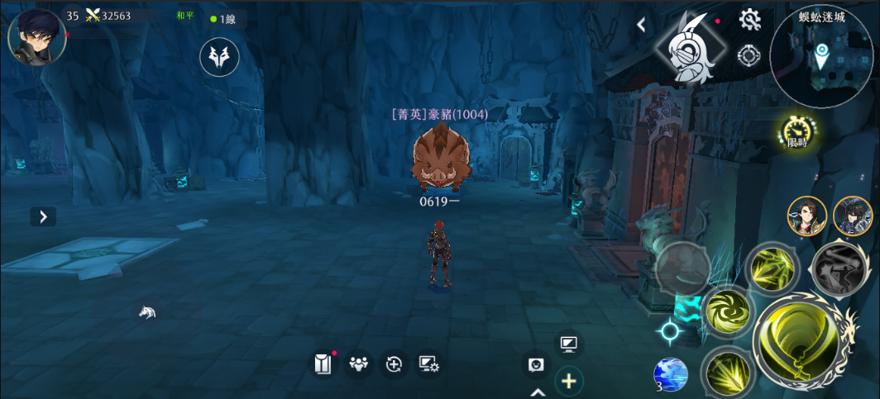

2

 |  |  |  | 2 | 安全區怪物不會移動，方便玩家大致估計安全區位置

打死

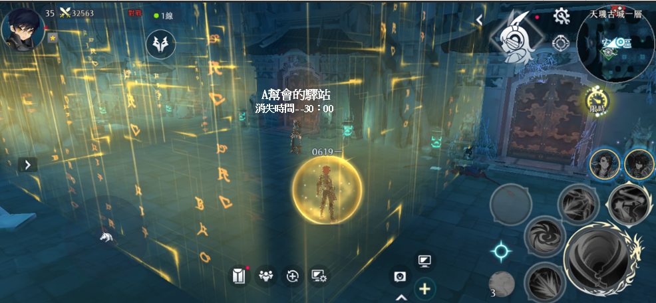
3

 |  |  |  | 3 | 臨時安全區中的NPC會顯示所屬幫會的名字和30min的倒計時

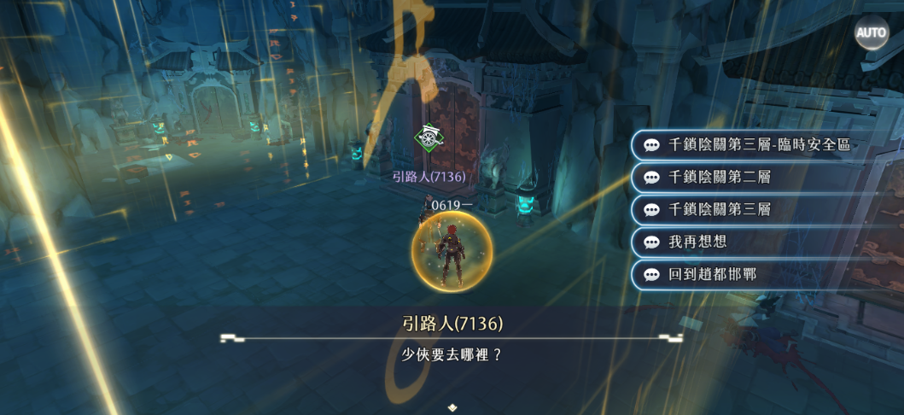

4

 |  |  |  | 4 | 建立臨時安全區以後，同幫會的玩家可以通過其他傳點來到臨時安全區

 |  |  |  | 5 | 不同幫會的玩家不會看見這個選項

5

 |  |  |  | 6 | 臨時安全區在持續時間結束以後消失，如果王沒有消失，安全區怪物復活

 |  |  |  | 7 | 王消失後，安全區怪物不會復活

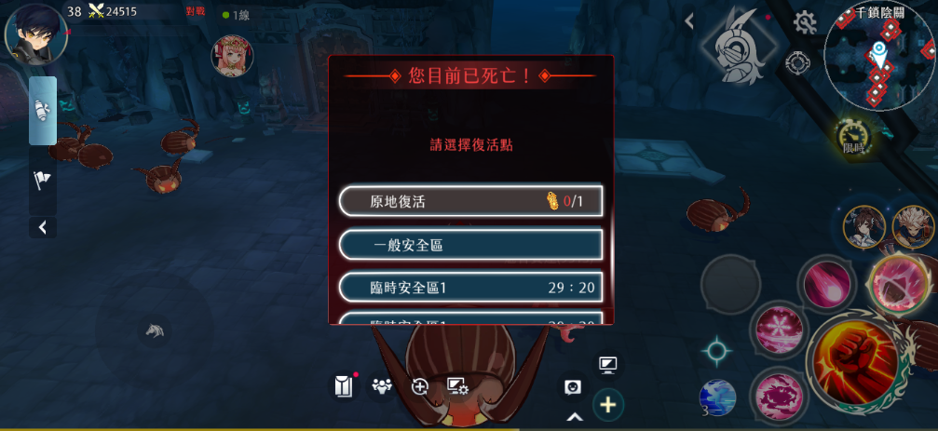

 |  |  |  | 8 | 同一個幫會可以擁有多個臨時安全區
 |  |  |  |  | 死後可以選擇在自己幫會占領的臨時安全區復活

10
 |  |  |  | 9 | 臨時安全區的剩餘時間倒計時

 |  |  |  | 10 | 這個活動禁止使用原地復活功能

9

打王規則

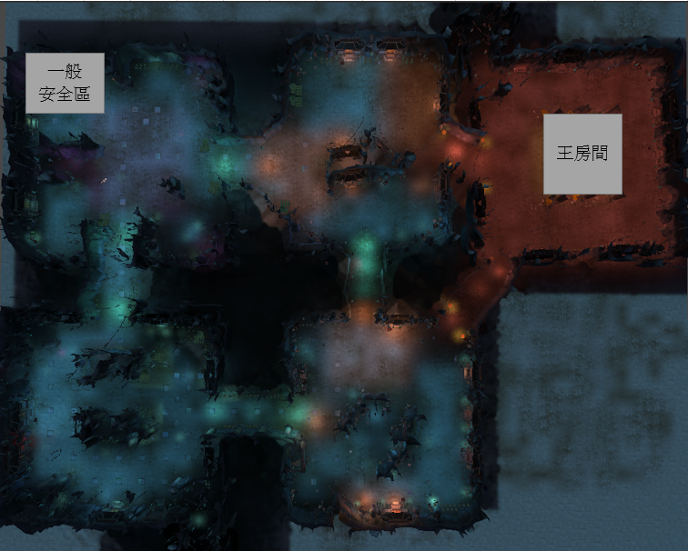

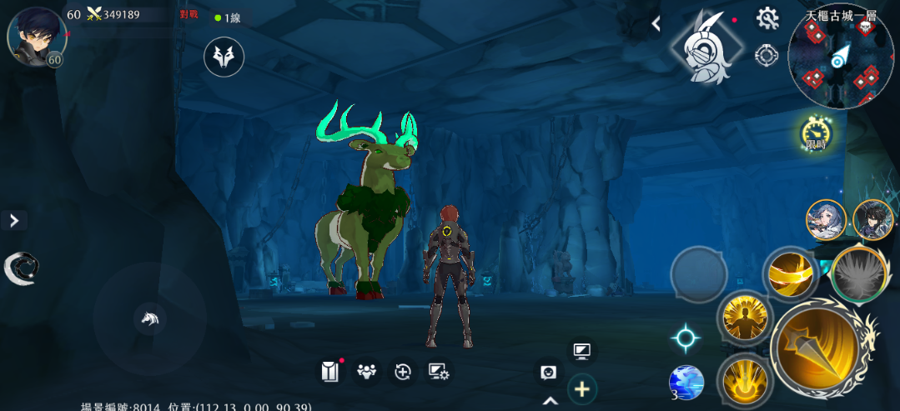

1
 |  |  |  | 1 | 每層的王房間會在特定時間出現一隻王
 |  |  |  |  | 王如果沒被打死的話會在周日跨日消失

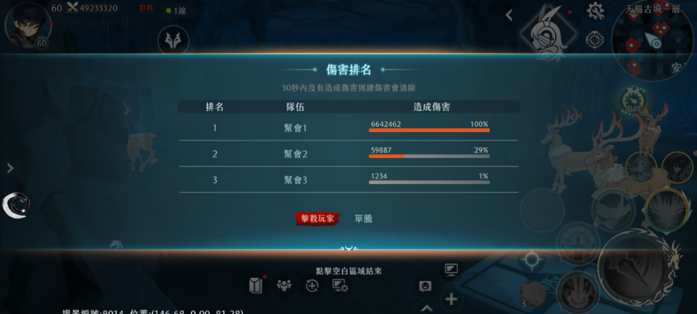
2

 |  |  |  | 2 | 王死後的獎勵為數個初級福袋，數量由以下條件計算
 |  |  |  |  | 1.以幫會爲單位，每對王造成5%的傷害，在場的幫會成員+1
 |  |  |  |  | 2.最後一擊的玩家+1
 |  |  |  |  | 3.王死時在這一層的所有玩家+1
 |  |  |  |  | 通過信件發獎

 |  |  |  |  | 極限情況：
 |  |  |  |  | 自己的幫會打了100%血量+最後一擊+在現場=22個初級福袋

福袋規則

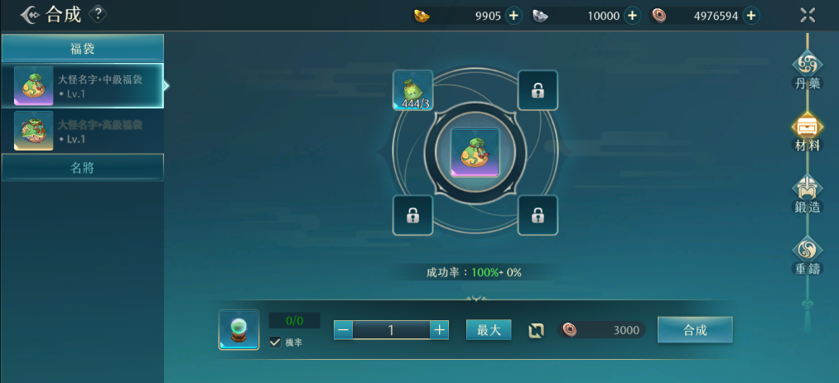
1

 |  |  |  | 1 | 3個初級福袋可以合成一個中級福袋，3個中級福袋可以合成一個高級福袋
 |  |  |  |  | 即9個初級福袋可以合成一個高級福袋=一個幫會對王造成45%傷害可以合成一個高級福袋

 |  |  |  | 2 | 一關古城有三層，3個一層大怪福袋可以合成一個二層大怪福袋，3個二層大怪福袋可以合成一個三層大怪福袋
 |  |  |  |  | 81個一層初級福袋=27個二層初級福袋=9個三層初級福袋=1個三層高級福袋
 |  |  |  |  | 81個一層初級福袋=9個一層高級福袋

預計新增的串表
檔名 | AncientCityData.dat |  |  | byte:0~255 |  |  | word:0~65535 |  | dword:0~4294967295 |  | Dstring | 自動調整長度
格式 | Dydata |  |  | short:-128~127 |  |  | small:-32768~32767 |  | int:-2147483648~2147483647 |  | str:最長 255
 |  |  |  | bit:0無 , 1有 必定是由bit1~bit8組成,不可少也不可多,中間也不可被其他型別插入
 | 1 | 2 | 3 | 4 | 5 | 6 | 7 | 8
 | 場景編號 | 場景名稱 | 場景說明 | 場景說明字串 | 場景圖片 | 關卡圖片 | 最低等級限制 | 戰力建議
TYPE | word | ps | ps | DWORD | WORD | WORD | BYTE | DWORD
CS | cs | c | c | c | c | c | cs | c
 | 8034 | 千鎖陰關 | 騙子，騙子 |  |  |  | 20 | 20000 | ###


檔名 | AncientCityBossData.dat |  | byte:0~255 |  |  | word:0~65535 |  | dword:0~4294967295 |  | Dstring | 自動調整長度
格式 | Dydata |  | short:-128~127 |  |  | small:-32768~32767 |  | int:-2147483648~2147483647 |  | str:最長 255
 |  |  | bit:0無 , 1有 必定是由bit1~bit8組成,不可少也不可多,中間也不可被其他型別插入

 | 1 | 2 | 3 | 4 | 5 | 6
 | 哪關古城 | 企劃看 | 哪一層 | 王出現時間（Timedata編號） | 企劃看 | 王的種值檔編號
 | 群組 | 古城名字 | 流水號 | 出現時間 | 時間 | 種植檔
type | byte | ps | byte | word | ps | word | ###
cs | s | ps | s | s |  | s
 |  | 千鎖陰關 |  |  | 一層的王房間會在每周五的9：30出現
 |  | 千鎖陰關 |  |  | 二層的王房間會在每周三的7：30出現
 |  | 千鎖陰關 |  |  | 三層的王房間會在每周一的5：30出現

